BAIL
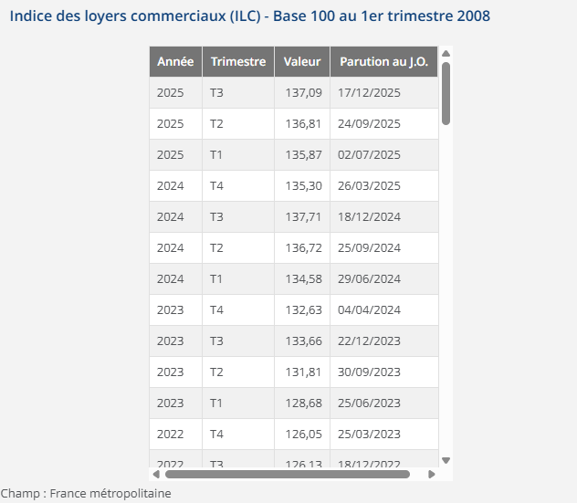
LPC 34 DEUIL |  | 34 RUE HAUTE - 95170 DEUIL LA BARRE
BAILLEUR | SCI 34 RUE HAUTE
SUPERFICIE | 395 M²
DATE DU BAIL | 2021-12-01
DATE PRISE EFFET | 2022-01-01
FRANCHISE 9 mois | 01/01/22-30/09/22
DUREE | 9 ANS | 01/01/2022-31/12/2022 | 01/01/2023-31/12/2023 | 01/01/2024-31/12/2024 | 01/01/2025-31/12/2025 | 01/01/2026-31/12/2026 | 01/01/2027-31/12/2027 | 01/01/2028-31/12/2028 | 01/01/2029-31/12/2029 | 01/01/2030-31/12/2030 | 01/01/2031-31/12/2031
DEPOT DE GARANTIE 3 mois de loyer | 21,750.00 € | 21,750.00 € | 22,918.36 € | 24,286.59 € | 25,022.49 € | 24,909.84 € | 0.00 € | #DIV/0! | #DIV/0! | #DIV/0! | #DIV/0!
LOYER ANNUEL HT (HORS CHARGES) | 87,000.00 € | 87,000.00 € | 91,673.43 € | 97,146.37 € | 100,089.97 € | 99,639.35 € | 0.00 € | #DIV/0! | #DIV/0! | #DIV/0! | #DIV/0!
INDICE (INDEXATION DU LOYER) ILC 3T | 119.7 | 119.7 | 126.13 | 133.66 | 137.71 | 137.09
REDUCTION
LOYER MENSUEL HT (HORS CHARGES) | 21,750.00 € | 21,750.00 € | 22,918.36 € | 24,286.59 € | 25,022.49 € | 24,909.84 € | - € | #DIV/0! | #DIV/0! | #DIV/0! | #DIV/0!
 |  |  | 1,168.36 € | 1,368.23 € | 735.90 € | -112.66 €
charges 12 mois 8700€

